wykresy PL_UE 42_18
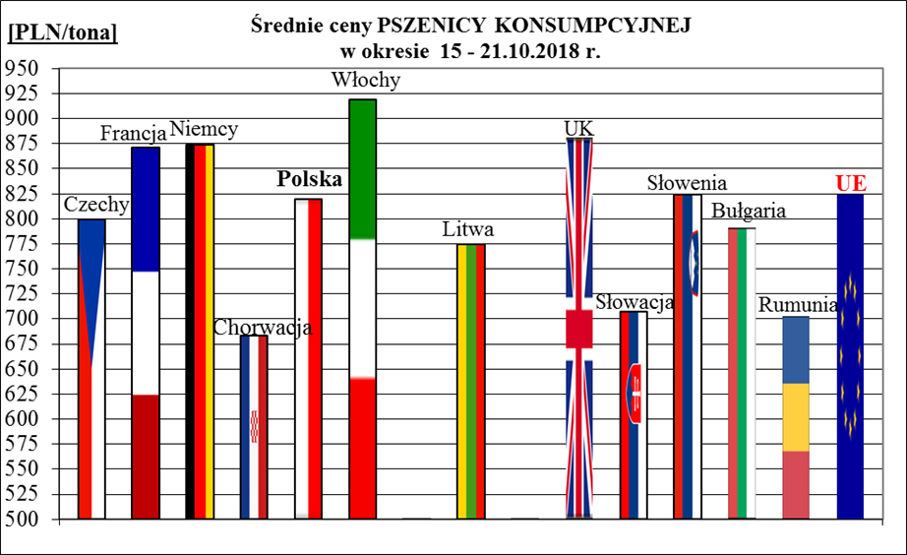
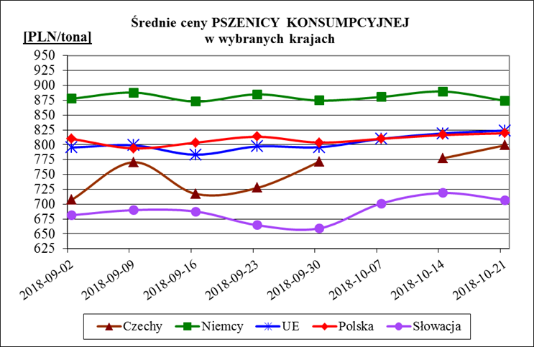
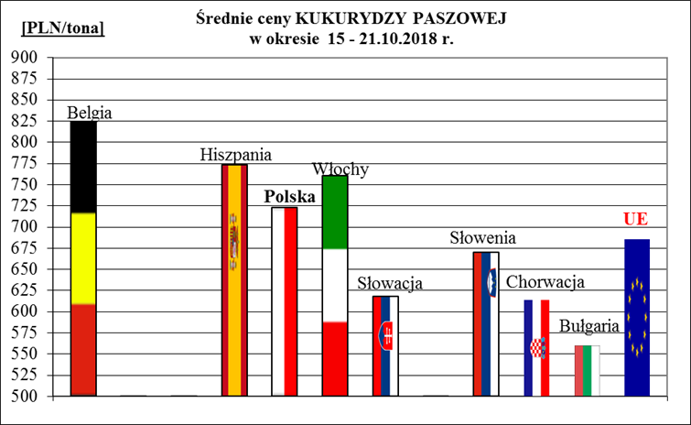
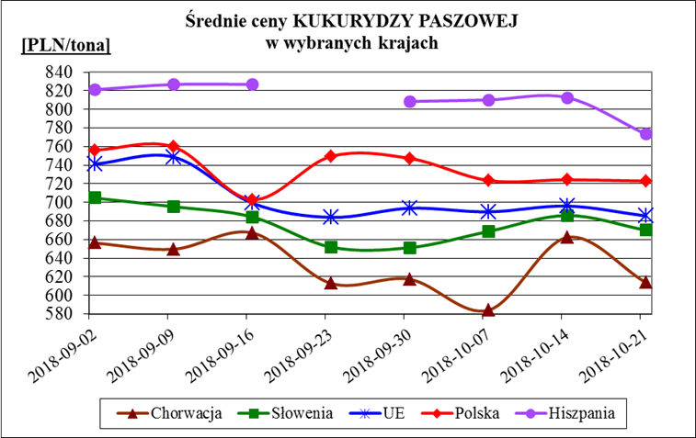
Porównanie średnich cen ziarna w Polsce i w UE za okres: | 15 - 21 października 2018r.

